OFFER
FOTO | GENDER | DESCRIZIONE | COLORE | COMPOSIZIONE | CODICE ARTICOLO | MADE IN | XS | S | M | L | XL | XXL | QTY | RRP € | RRP TOT € | 72% OFF RRP COST € | COST TOT € | COST £ | COST TOT £
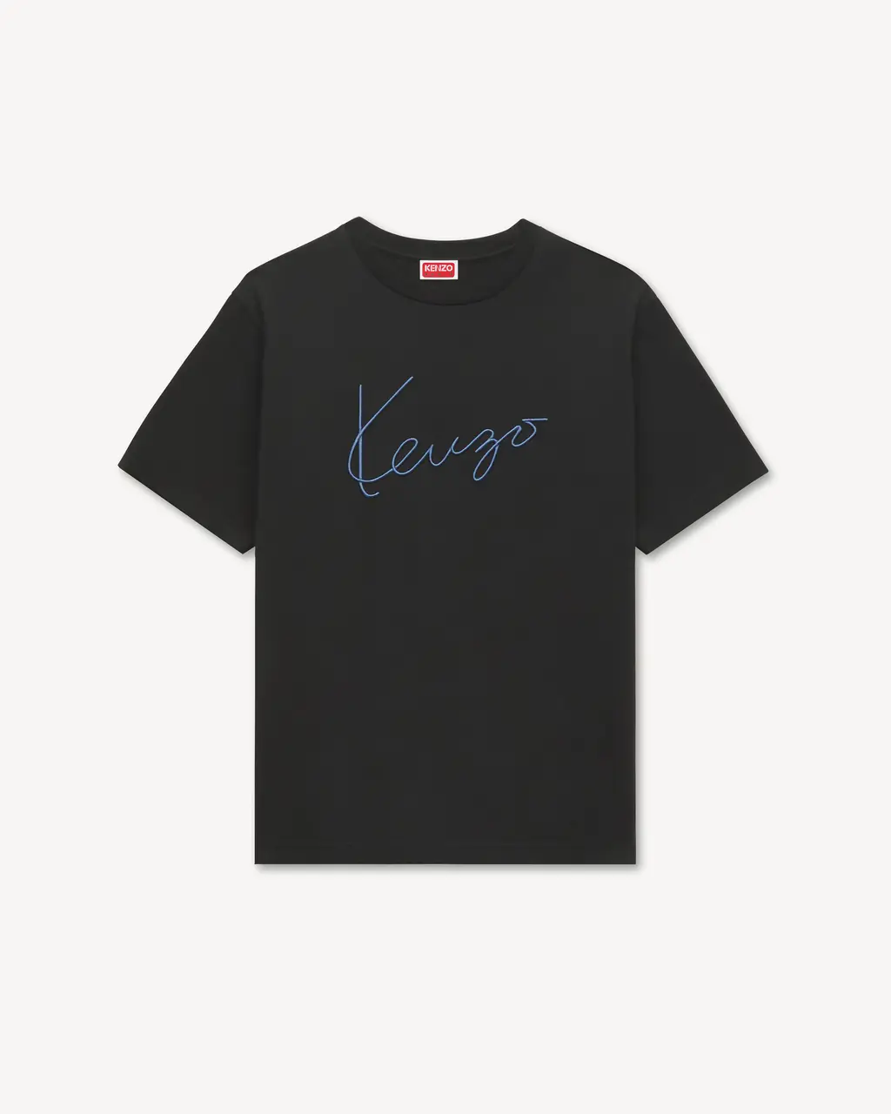 | MAN | T-SHIRT IN COTONE RICAMATA 'KENZO SIGNATURE' | NERO | 100% COTONE | FG65TS2864SG.99J | PORTUGAL |  | 6 | 13 | 12 | 13 | 6 | 50 | € 170.00 | € 8,500.00 | € 47.60 | € 2,380.00 | £41.94 | £2,096.92
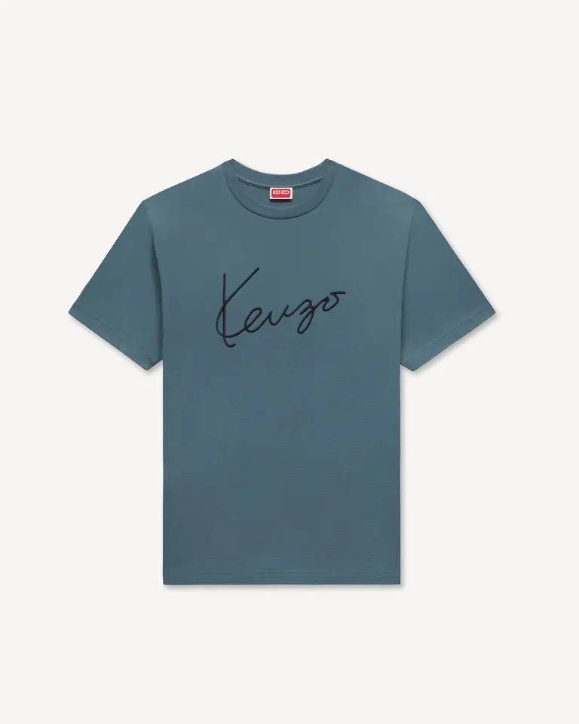 | MAN | T-SHIRT IN COTONE RICAMATA 'KENZO SIGNATURE' | ANTRACITE | 100% COTONE | FG65TS2864SG.98 | PORTUGAL |  | 6 | 13 | 12 | 13 | 6 | 50 | € 170.00 | € 8,500.00 | € 47.60 | € 2,380.00 | £41.94 | £2,096.92
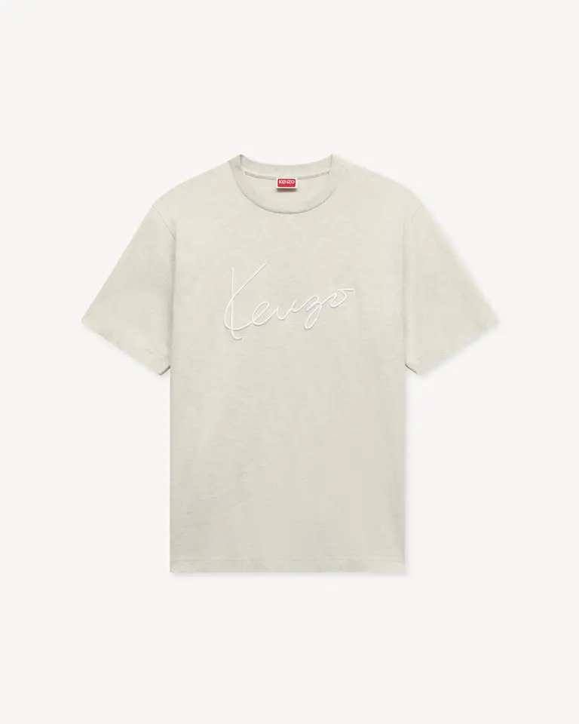 | MAN | T-SHIRT IN COTONE RICAMATA 'KENZO SIGNATURE' | GRIGIO PALLIDO | 100% COTONE | FG65TS2864SG.93 | PORTUGAL |  | 6 | 13 | 12 | 13 | 6 | 50 | € 170.00 | € 8,500.00 | € 47.60 | € 2,380.00 | £41.94 | £2,096.92
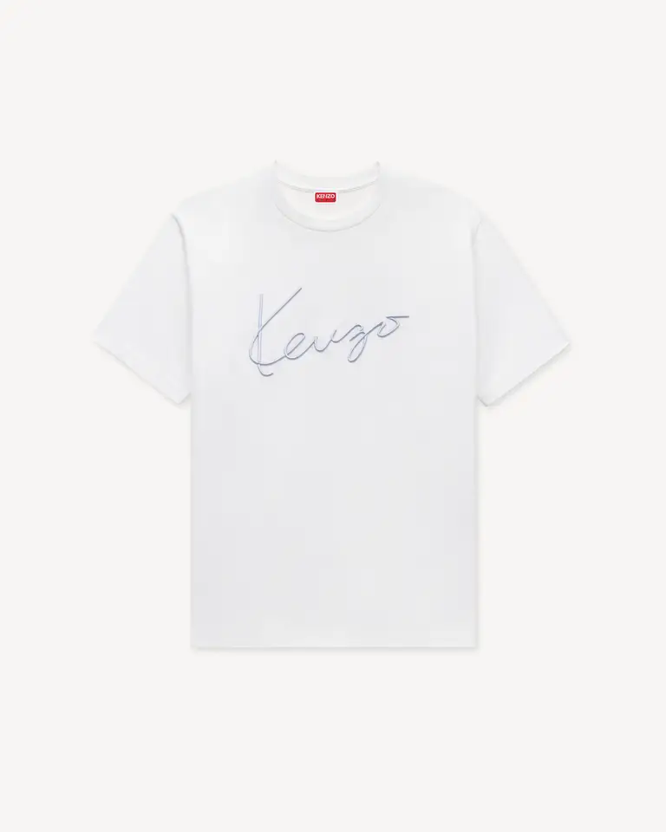 | MAN | T-SHIRT IN COTONE RICAMATA 'KENZO SIGNATURE' | BIANCO SPORCO | 100% COTONE | FG65TS2864SG.02 | PORTUGAL |  | 6 | 13 | 12 | 13 | 6 | 50 | € 170.00 | € 8,500.00 | € 47.60 | € 2,380.00 | £41.94 | £2,096.92
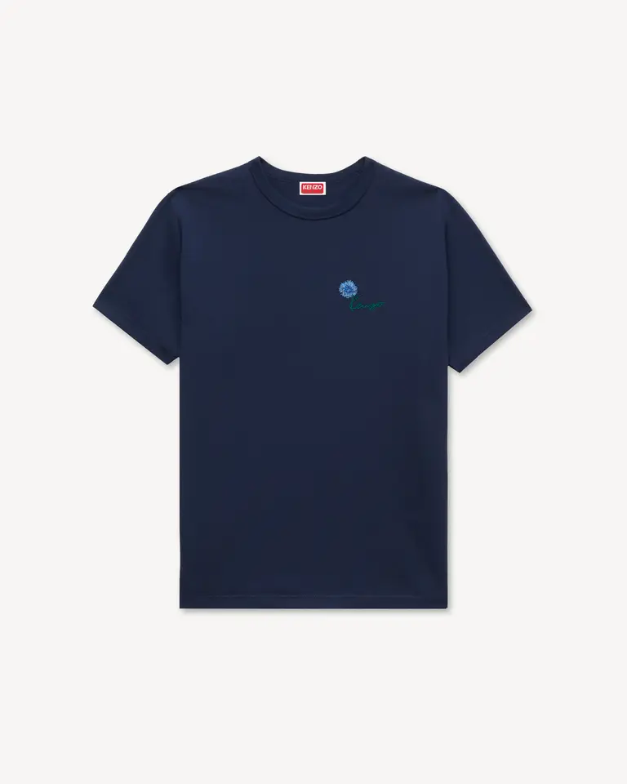 | MAN | T-SHIRT SLIM IN COTONE RICAMATA 'KENZO TULIP' | BLU NERO | 100% COTONE | FG65TS1624SG.79 | PORTUGAL |  | 6 | 13 | 12 | 13 | 6 | 50 | € 150.00 | € 7,500.00 | € 42.00 | € 2,100.00 | £37.00 | £1,850.22
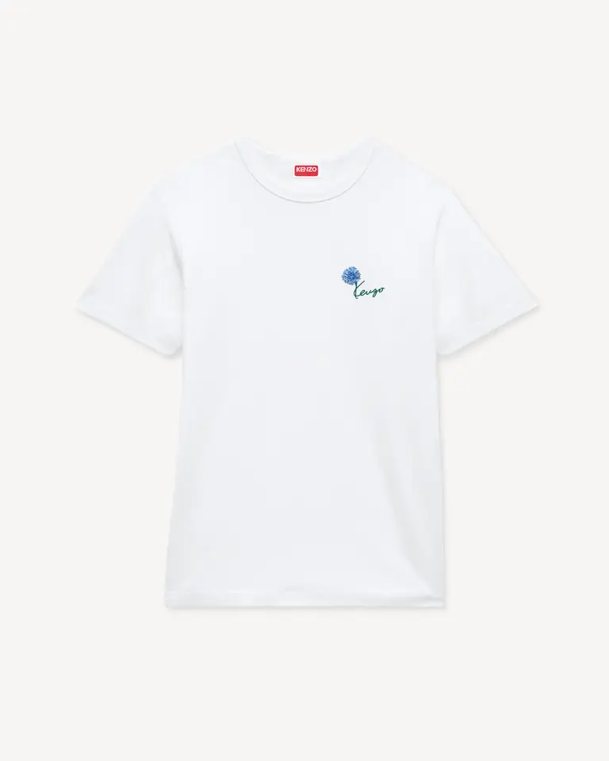 | MAN | T-SHIRT SLIM IN COTONE RICAMATA 'KENZO TULIP' | BIANCO SPORCO | 100% COTONE | FG65TS1624SG.02 | PORTUGAL |  | 6 | 13 | 12 | 13 | 6 | 50 | € 150.00 | € 7,500.00 | € 42.00 | € 2,100.00 | £37.00 | £1,850.22
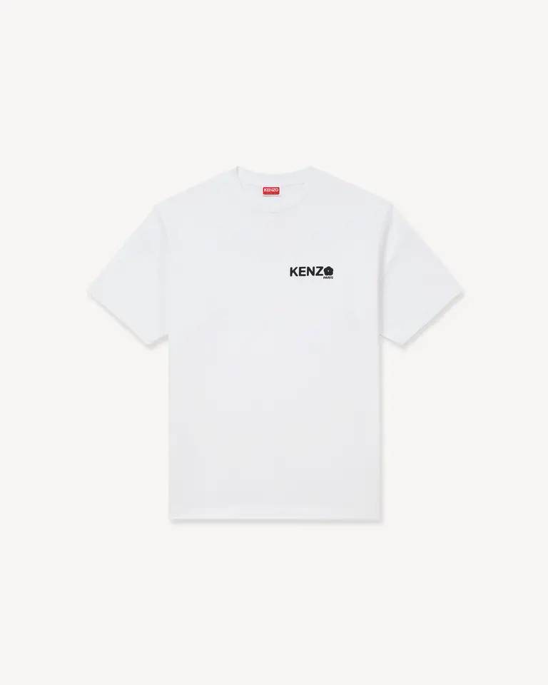 | MAN | T-SHIRT 'BOKE FLOWER 2.0' DI COTONE | BIANCO | 100% COTONE | FF55TS4894SG.01 | PORTUGAL |  | 6 | 13 | 12 | 13 | 6 | 50 | € 170.00 | € 8,500.00 | € 47.60 | € 2,380.00 | £41.94 | £2,096.92
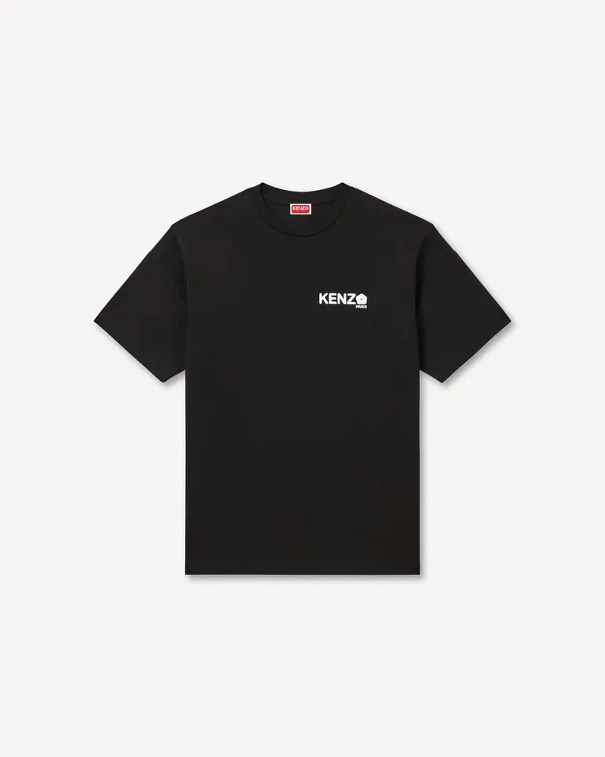 | MAN | T-SHIRT 'BOKE FLOWER 2.0' DI COTONE | NERO | 100% COTONE | FF55TS4894SG.99J | PORTUGAL |  | 6 | 13 | 12 | 13 | 6 | 50 | € 170.00 | € 8,500.00 | € 47.60 | € 2,380.00 | £41.94 | £2,096.92
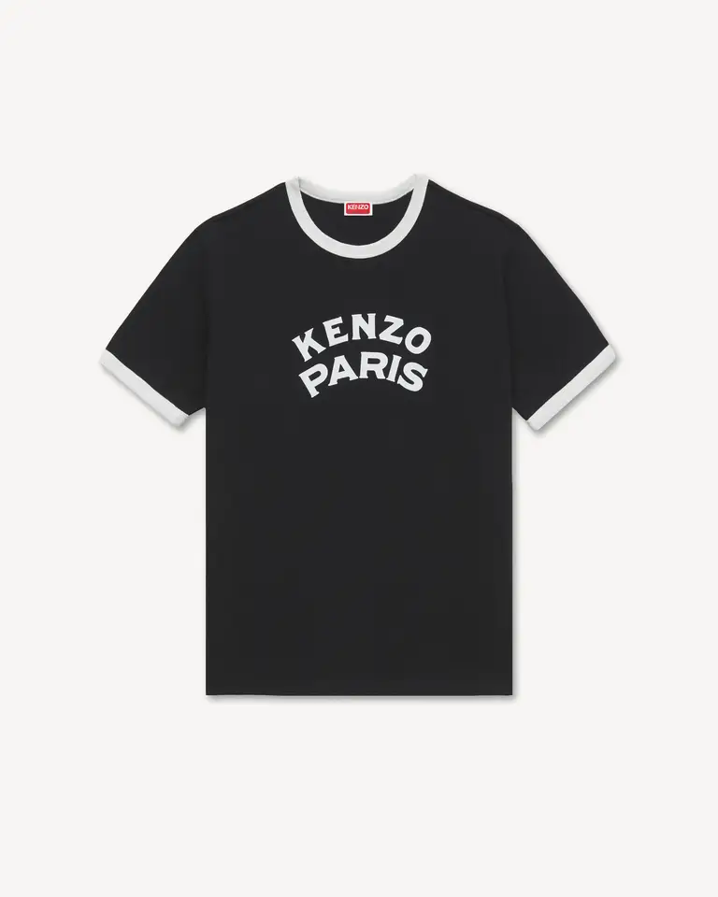 | MAN | T-SHIRT SLIM IN COTONE 'KENZO PARIS EMBLEM' | NERO | 100% COTONE | FG65TS1644SK.99J | PORTUGAL | 7 | 13 | 15 | 10 | 5 |  | 50 | € 150.00 | € 7,500.00 | € 42.00 | € 2,100.00 | £37.00 | £1,850.22
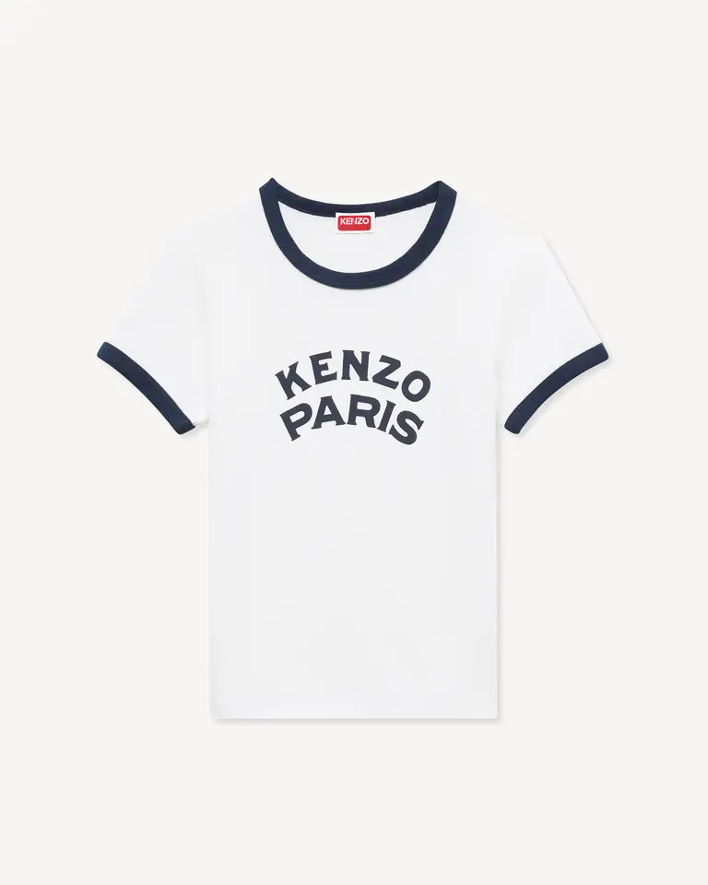 | WOMAN | T-SHIRT VESTIBILITÀ PICCOLA IN COTONE 'KENZO PARIS EMBLEM' | BIANCO SPORCO | 100% COTONE | FG62TS2764SK.02 | PORTUGAL | 7 | 13 | 15 | 10 | 5 |  | 50 | € 150.00 | € 7,500.00 | € 42.00 | € 2,100.00 | £37.00 | £1,850.22
 | WOMAN | T-SHIRT VESTIBILITÀ PICCOLA IN COTONE RICAMATA 'KENZO SIGNATURE' | BIANCO SPORCO | 100% COTONE | FG62TS2624SG.02 | PORTUGAL | 7 | 13 | 15 | 10 | 5 |  | 50 | € 170.00 | € 8,500.00 | € 47.60 | € 2,380.00 | £41.94 | £2,096.92
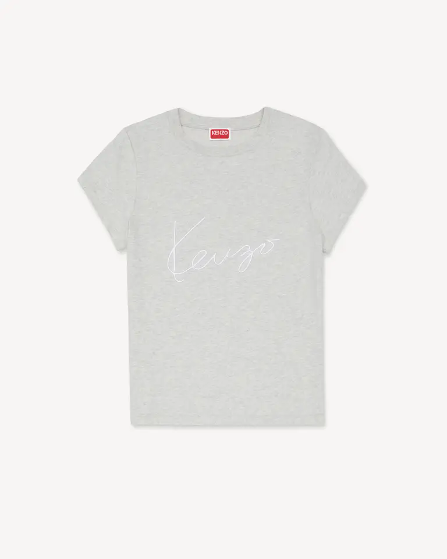 | WOMAN | T-SHIRT VESTIBILITÀ PICCOLA IN COTONE RICAMATA 'KENZO SIGNATURE' | GRIGIO PALLIDO | 100% COTONE | FG62TS2624SG.93 | PORTUGAL | 7 | 13 | 15 | 10 | 5 |  | 50 | € 170.00 | € 8,500.00 | € 47.60 | € 2,380.00 | £41.94 | £2,096.92
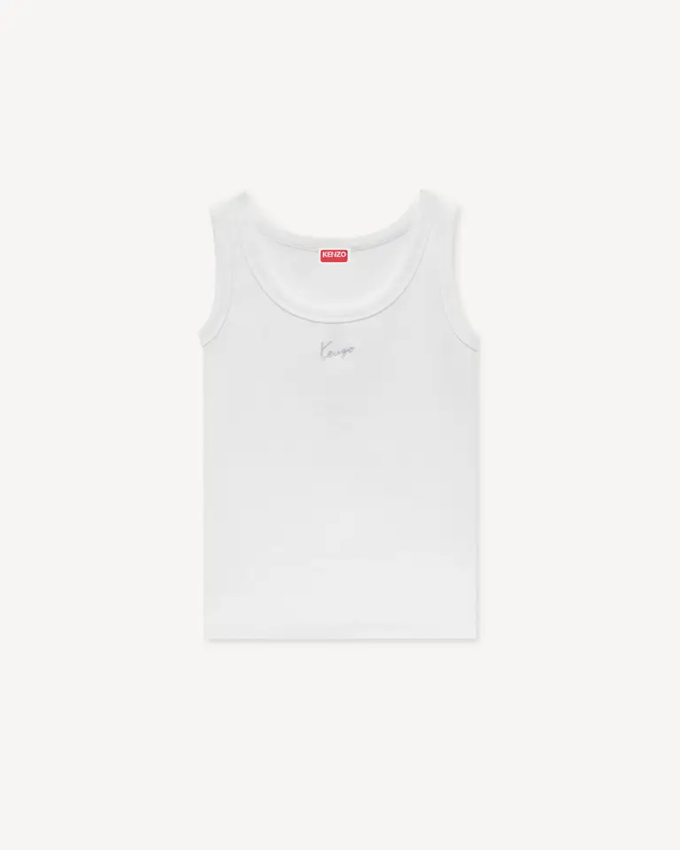 | WOMAN | CANOTTA IN COTONE CON RICAMO 'KENZO SIGNATURE' | BIANCO SPORCO | 96% cotton, 4% elastane | FG62TO2504SJ.02 | PORTUGAL | 7 | 13 | 15 | 10 | 5 |  | 50 | € 170.00 | € 8,500.00 | € 47.60 | € 2,380.00 | £41.94 | £2,096.92
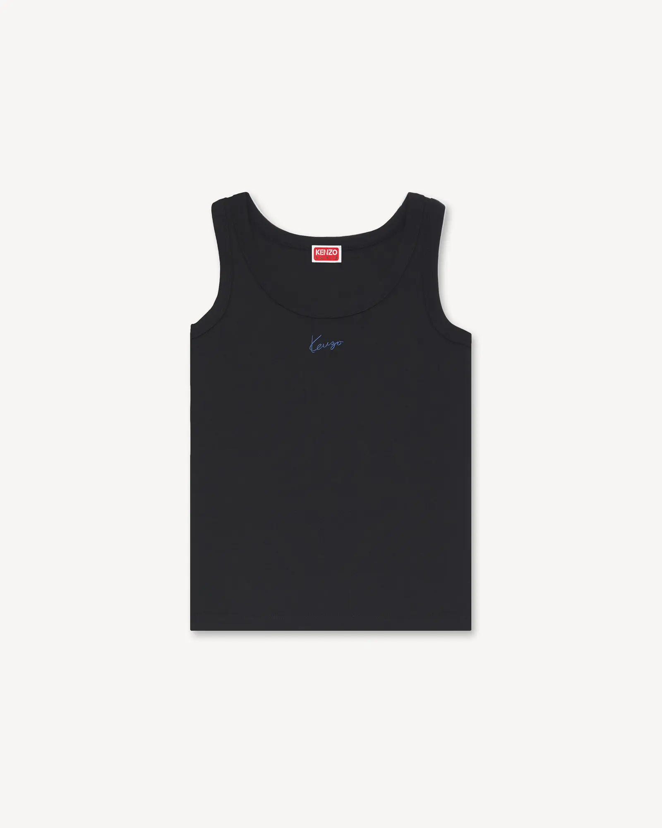 | WOMAN | CANOTTA IN COTONE CON RICAMO 'KENZO SIGNATURE' | NERO | 96% cotton, 4% elastane | FG62TO2504SJ.99J | PORTUGAL | 7 | 13 | 15 | 10 | 5 |  | 50 | € 170.00 | € 8,500.00 | € 47.60 | € 2,380.00 | £41.94 | £2,096.92
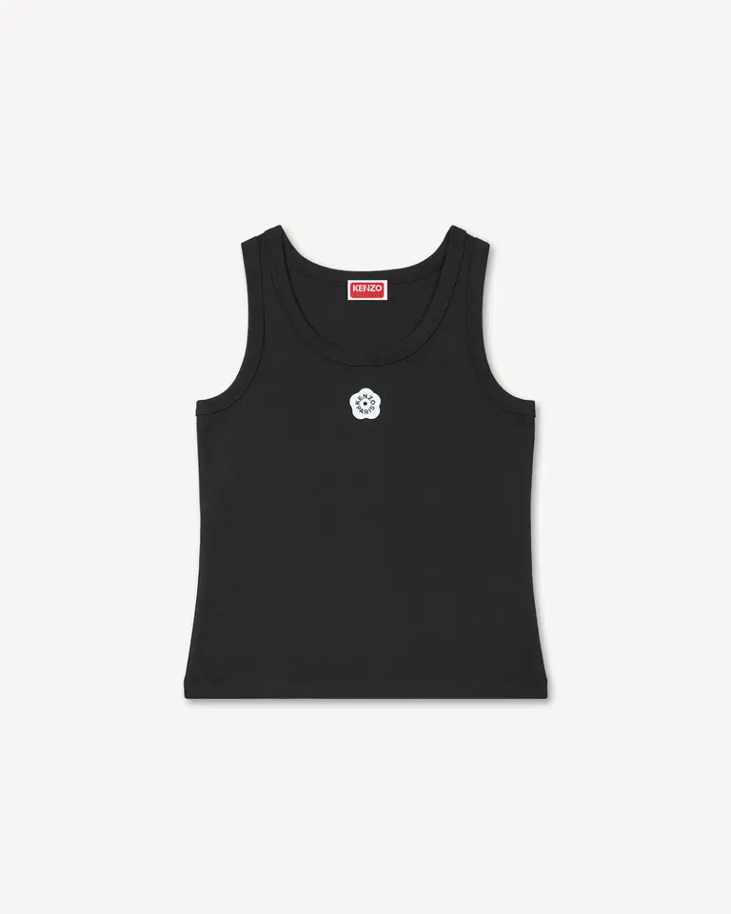 | WOMAN | CANOTTA CON RICAMO 'BOKE FLOWER 2.0' DI COTONE | NERO | 98% cotton, 2% elastane | FF52TO7384SJ.99J | PORTUGAL | 7 | 13 | 15 | 10 | 5 |  | 50 | € 170.00 | € 8,500.00 | € 47.60 | € 2,380.00 | £41.94 | £2,096.92
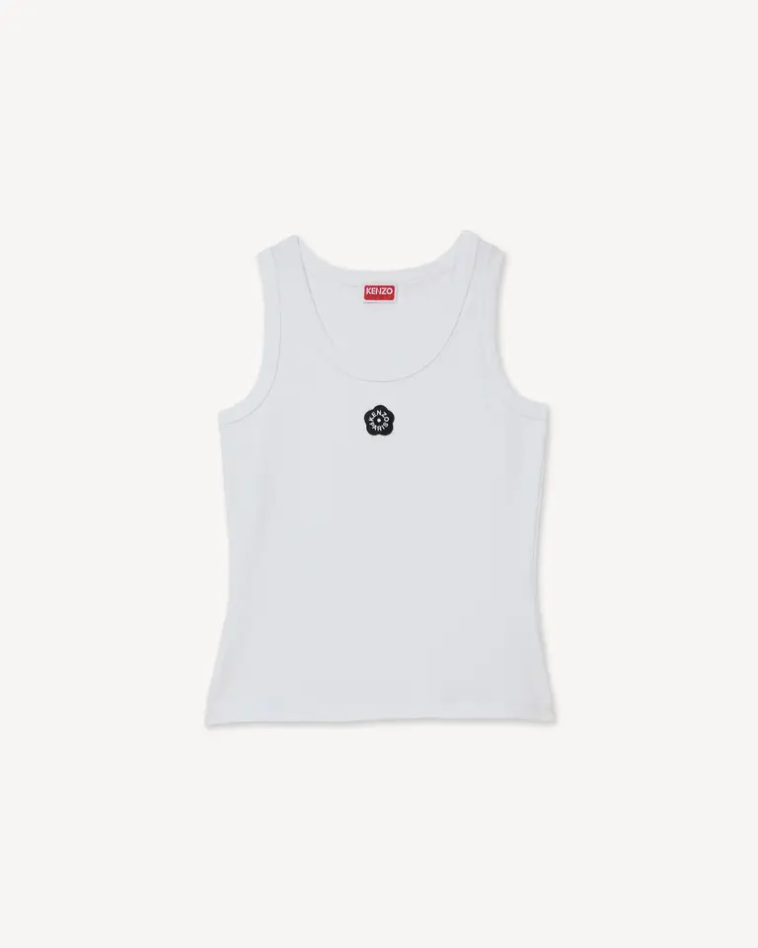 | WOMAN | CANOTTA CON RICAMO 'BOKE FLOWER 2.0' DI COTONE | BIANCO | 98% cotton, 2% elastane | FF52TO7384SJ.01 | PORTUGAL | 7 | 13 | 15 | 10 | 5 |  | 50 | € 170.00 | € 8,500.00 | € 47.60 | € 2,380.00 | £41.94 | £2,096.92
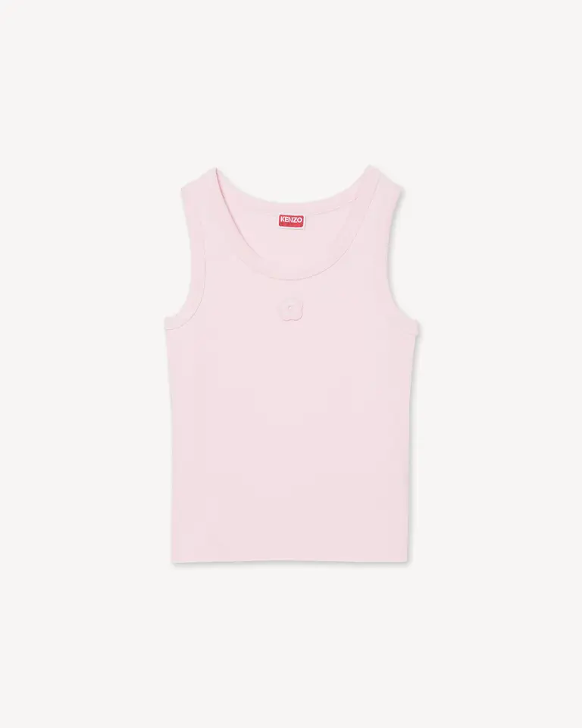 | WOMAN | CANOTTA CON RICAMO 'BOKE FLOWER 2.0' DI COTONE | ROSA PALLIDO | 98% cotton, 2% elastane | FF52TO7384SJ.33 | PORTUGAL | 7 | 13 | 15 | 10 | 5 |  | 50 | € 170.00 | € 8,500.00 | € 47.60 | € 2,380.00 | £41.94 | £2,096.92
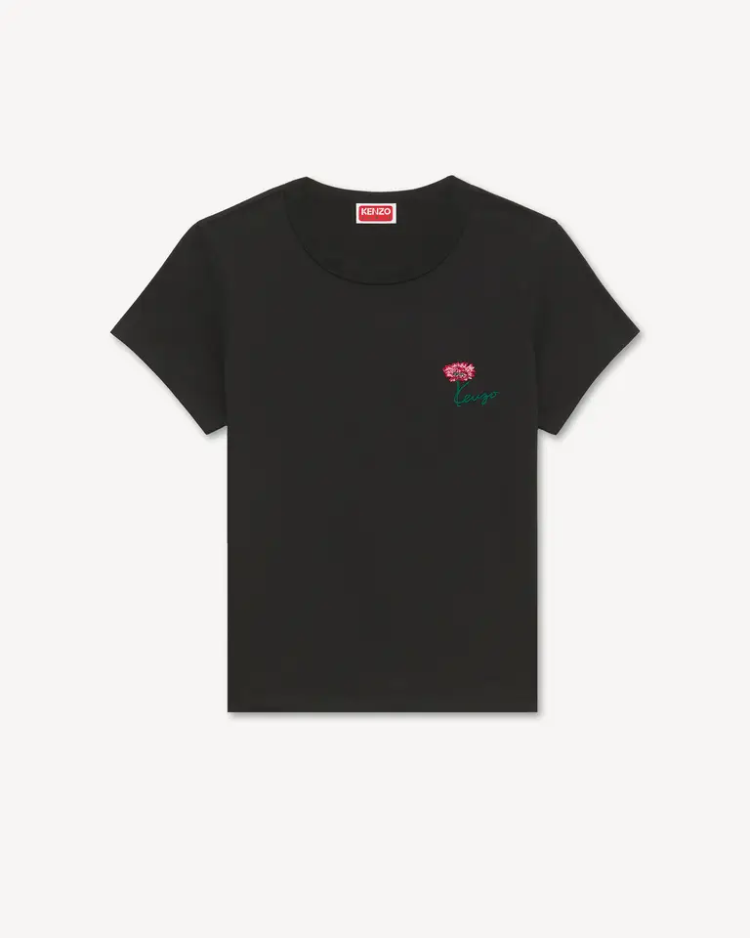 | WOMAN | T-SHIRT VESTIBILITÀ PICCOLA IN COTONE RICAMATA 'KENZO TULIP' | NERO | 100% COTONE | FG62TS2714SG.99J | PORTUGAL | 7 | 13 | 15 | 10 | 5 |  | 50 | € 150.00 | € 7,500.00 | € 42.00 | € 2,100.00 | £37.00 | £1,850.22
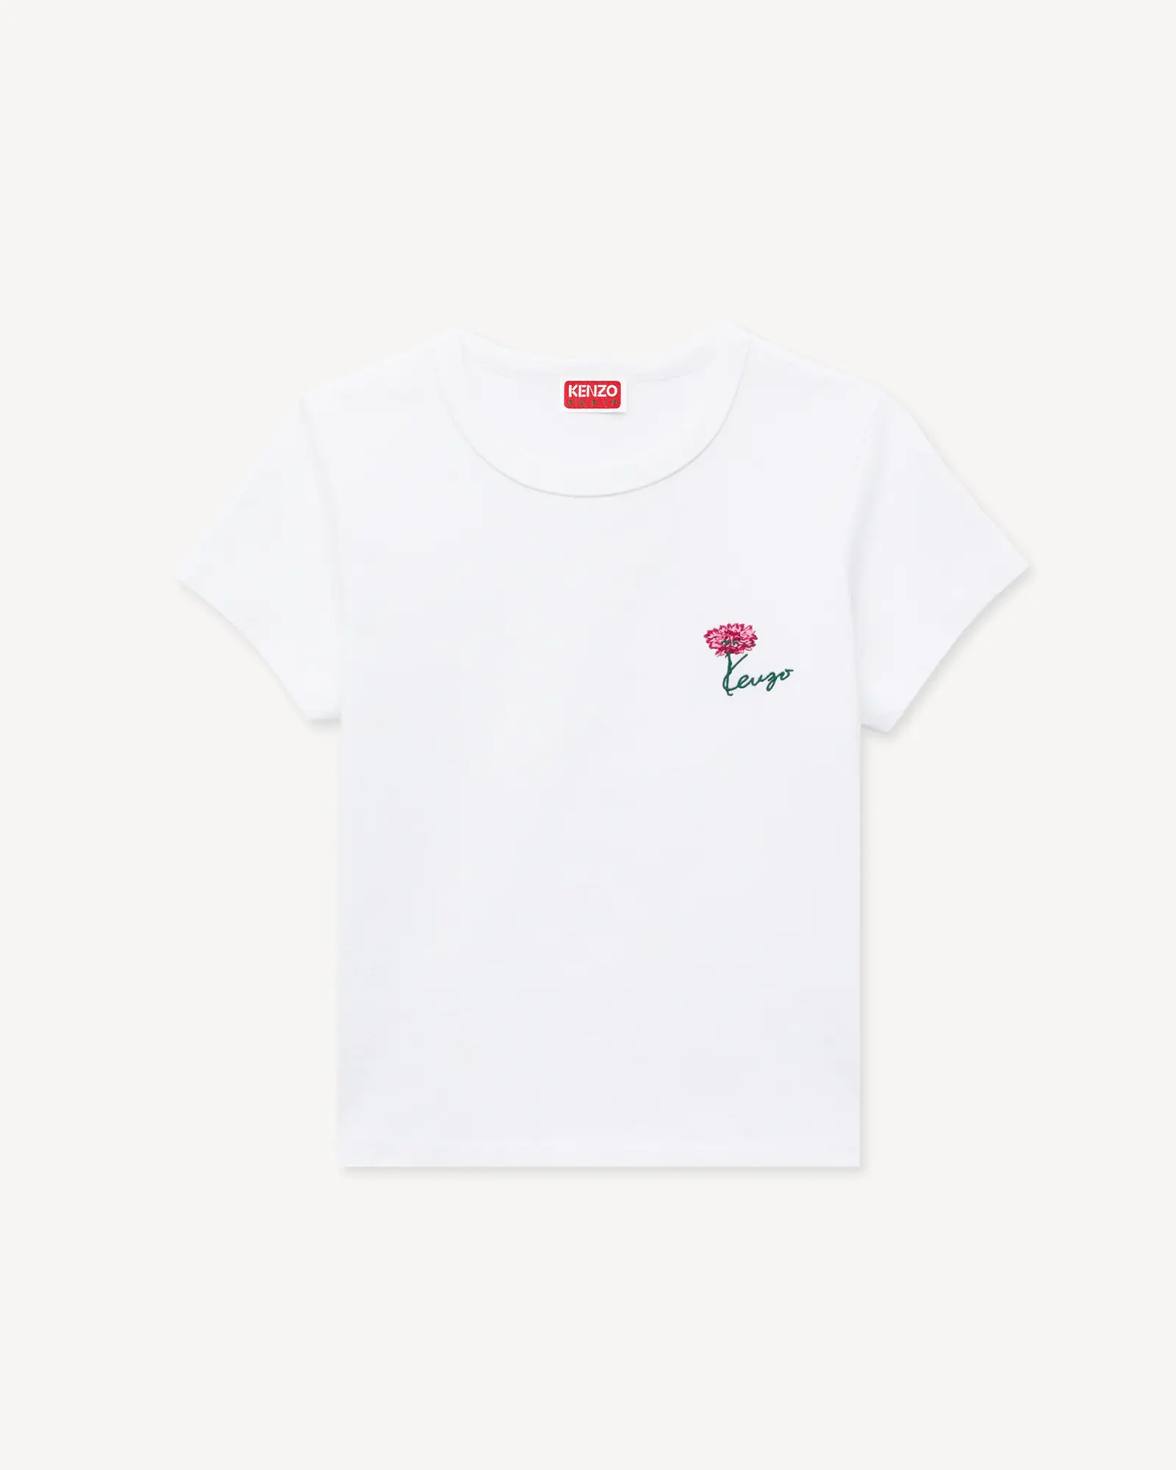 | WOMAN | T-SHIRT VESTIBILITÀ PICCOLA IN COTONE RICAMATA 'KENZO TULIP' | BIANCO SPORCO | 100% COTONE | FG62TS2714SG.02 | PORTUGAL | 7 | 13 | 15 | 10 | 5 |  | 50 | € 150.00 | € 7,500.00 | € 42.00 | € 2,100.00 | £37.00 | £1,850.22
 |  |  |  |  |  |  |  |  |  |  |  |  | 950 |  | € 155,500.00 |  | € 43,540.00 |  | £38,361.23

